Gráf3
Apresente num único gráfico as quantidades e o valor da venda |  |  | Valor de Vendas (R$) x Qtde

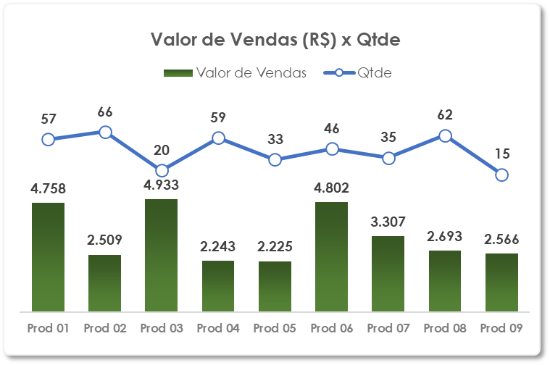
PRODUTO | Qtde | Valor de Vendas
Prod 01 | 57 | R$ 4,758.00
Prod 02 | 66 | R$ 2,509.00
Prod 03 | 20 | R$ 4,933.00
Prod 04 | 59 | R$ 2,243.00
Prod 05 | 33 | R$ 2,225.00
Prod 06 | 46 | R$ 4,802.00
Prod 07 | 35 | R$ 3,307.00
Prod 08 | 62 | R$ 2,693.00
Prod 09 | 15 | R$ 2,566.00

